상품제안서
PGA 3단60완전자동 쿨링 암막+3단수동 카본 립스탑 암막 우양산 3P+180g 모달타올 3P 세트(소) | 상품코드: F31823

 |  |  |  |  |  |  | 02-412-0044 | www.easy1.co.kr
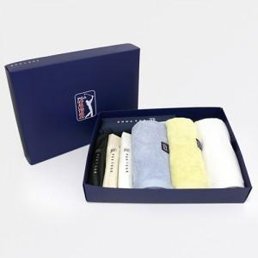

【상세/제작정보】 | * 타올자수인쇄(상담 문의)

【인쇄/포장옵션】 | 실크, 스티커 / 쇼핑백

【공급단가】 | 수량 | 30~ | 50~ | 100~ | 300~ | 500~
*VAT별도 | 단가 | 67,500원 | 66,420원 | 64,800원 | 63,180원 | 62,100원

【상품 URL】 | https://dev.easy1.co.kr:443/src/goods_detail.php?gdno=31823

